单例模式
单例模式——5种实现方式
 | 单例模式能够保证一个类仅有唯一的实例，并提供一个全局访问点。

 | 1.饿汉式(线程安全，调用效率高，但是不能延时加载)：使用final修饰是防止被继承
 | 2.懒汉式(线程安全，调用效率不高，但是能延时加载):类初始化时，不初始化这个对象(延时加载，真正用的时候再创建)
 | 3.Double CheckLock实现单例：DCL也就是双重锁判断机制（线程不安全，调用效率高，延时加载。由于JVM底层模型原因，偶尔会出问题，不建议使用）：
 | 4.静态内部类实现模式（线程安全，调用效率高，可以延时加载）
 | 5.枚举类（线程安全，调用效率高，不能延时加载，可以天然的防止反射和反序列化调用）枚举元素本身就是单例

 | 单例对象 占用资源少，不需要延时加载，枚举 好于 饿汉
 | 单例对象 占用资源多，需要延时加载，静态内部类 好于 懒汉式

饿汉式 | 在程序启动或单件模式类被加载的时候，单件模式实例就已经被创建。
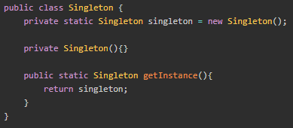

懒汉式 | 当程序第一次访问单件模式实例时才进行创建
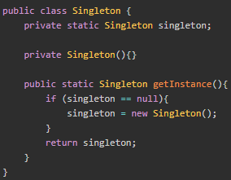

 | 这个代码在单线程环境下会良好运行，但在多线程环境下会有较大问题，也就是所谓的线程不安全
 | 线程A在运行到singleton = new Singleton()时
 | 线程B刚好在进行singleton == null
 | 这时线程B会继续进入if块
 | 而重新对线程A已经实例化的singleton进行重新实例化

 | 解决这个问题的最简单方法是用同步块synchronized
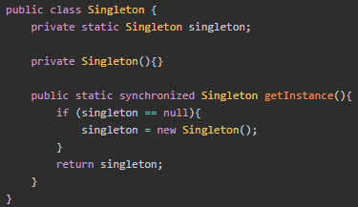

DCL非线程安全的实现
 | 懒汉式+Synchronized线程安全的，因为整个方法都被锁住了,这样就会导致较大的性能损失
 |  | 解决这个问题可以使用DCL(Double Check Lock)
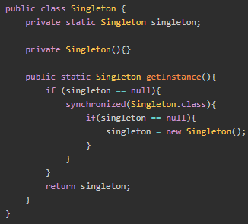

 | 代码块只有实例第一次被访问时，才会有线程进入synchronized同步块，这样极大提高了性能
 | 第一次访问时，如果有多个线程同时进入if块，只有第一个线程会获得锁创建实例，其他线程被阻塞
 | 第二次访问时，被阻塞的线程会进入同步块，进行第二次check,如果此时实例不为null，则返回。

 | Java程序创建一个实例的过程为：
 | 分配内存空间
 | 初始化对象
 | 将内存空间的地址赋值给对应的引用

 | 但是由于指令重排的原因，什么是指令重排？指令重排序是JVM为了优化指令，提高程序运行效率。
 |  | 指令重排序包括编译器重排序和运行时重排序，JVM规范规定，指令重排序可以在不影响单线程程序执行结果前提下进行。

 | 分配内存空间
 | 将内存空间的地址赋值给对应的引用
 | 初始化对象

RPC
RPC
 | 远程过程调用
 | 消费方通过服务方提供的接口使用动态代理获取代理对象
 | 然后调用代理对象的方法，代理对象在内部进行远程调用，获得计算结果
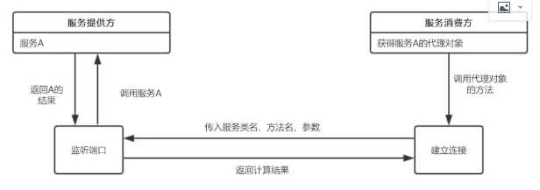

 | 主要有服务提供方暴露服务
 | 服务消费方获取代理对象
 | 代理对象与服务提供方建立远程连接

 | 暴露服务
 |  | 建立ServerSocket服务，并监听指定端口
 |  | 当有远程连接建立时，创建一个线程，在线程中从输入流中依次读取方法名、参数类型、参数值等信息
 |  |  | ，并根据方法名和参数执行实例对象service中对应的方法，获得返回结果
 | 代理工厂
 |  | 消费方获取代理对象，使用JDK的动态代理API，传入接口类名。生成代理对象的时候，需要传入一个实现了InvocationHandler的对象

 | 代理对象建立远程连接
 |  | 这个Handler中重写了invoke方法，实现代理对象的方法与服务提供方建立连接并获得返回结果

